記入例_連系協議依頼票（小売事業者さま用）
低圧配電線への系統連系協議依頼票

東京電力パワーグリッド株式会社 殿
「自家発電設備等の低圧電線路との連系に関する契約要綱」を承諾のうえ、2021年4月1日以降の太陽光発電設備(10kW以上)、
風力発電設備の固定価格買取制度電源における発電量調整供給契約申込の場合は、無補償での出力制御および出力の抑制に必要な
機器等の設置等を講ずることに同意し、次の発電設備等と東京電力パワーグリッド株式会社の電力供給設備を系統連系することを
申し込むとともに協議を依頼します。
 |  |  |  |  |  |  |  | 東京電力パワーグリッド記入欄
記入不要
発 電 設 備 等 | 太 陽 光 |  |  |  | ○ |  |  | 受付Ｎｏ
 | ガスエンジンコージェネレーション |  |  |  |  |  |  | 依頼受付 |  | 年 月 日
 | 燃 料 電 池 |  |  |  |  |  |  | 回 答 |  | 年 月 日 |  |  |  | 扱 者
 | 蓄 電 池 |  |  |  | ○ |  |  | 連系可否 |  | 可 ・ 否
 | その他（ |  |  | ）

発電者さま名 |  | 東電 太郎 様 |  |  |  |  |  | 連絡先 |  | （協議者）
 |  |  |  |  |  |  |  |  |  | 東京電力パワーグリッド NSC |  |  |  |  | 様
供給（受電）地点特定番号 |  | 03-0012-1000-0000-0000-0000 |  |  |  |  |  |  |  | （住所） 〒
設置場所住所 |  | 東京都千代田区内幸町1-1-3 |  |  |  |  |  |  |  | 江東区東陽4-11-38

 |  | ℡ | 03 | － | XXXX | － | XXXX |  |  | ℡ | 03 | － | XXXX | － | XXXX
契約種別・容量 |  | 低圧電灯 単相 ３・２ 線式 6 A ・ kVA
 |  | 低圧電力 三相３線式 kW
連系希望日 |  | 希望日を 2024年XX月XX日として具体的に別途協議する
記入不要
運用申合書 |  | 郵送希望 （有 ・ 無） |  | 郵送先 |  | （名義）
 |  |  |  |  |  | （住所）〒

 |  |  |  |  |  |  | ℡ |  | － |  | －
 |  | 注１：要綱によるご契約の場合，ご記入は不要です。 注２：郵送希望の場合，当社より運用申合書を送付しますので，捺印のうえ１部を連系希望日までに返送願います。

記入不要
主任技術者 または 保守点検者 等 |  | 外部委託【法人（ ）・個人（ ）・その他（ ）】・統括・選任・
 |  | 兼任・許可・その他（ ） （ 年 月 日 号）
 |  | （住所）〒
 |  | （氏名） （連絡先）
連系条件 |  | 逆潮流 |  | 有 ・ 無
サイバーセキュリティ対策（系統連系技術要件）に係る内容。
3つのチェックが必須になります
サイバーセキュリティ 対策 （逆潮流有の場合は必ずご記載ください） |  |  | 外部ネットワークや他ネットワークを通じた発電設備の制御に係るシステムへの影響を最小化するための対策を講じている。
 |  |  | 発電設備の制御に係るシステムには，マルウェアの侵入防止対策を講じている。
 |  |  | 発電設備に関するセキュリティ管理責任者は、発電者情報と同一。
 |  |  | ※同一でない場合（氏名： 連絡先： ）
発 電 設 備 等 概 要 ① | 種 類 太陽光 ｶﾞｽｴﾝｼﾞﾝ 燃料電池 蓄電池 その他 | メーカー※１ |  | AAAAA |  |  |  |  | 型式※１ |  | BBBBB
 |  | 容 量※１ |  | 4.0kW |  | （ﾓｼﾞｭｰﾙ出力※２ 200W × 直列 5枚 × 並列 4枚） |  |  |  |  |  |  |  |  | ×３セット
 |  |  |  |  |  | （ﾓｼﾞｭｰﾙ出力※２ W × 直列 枚 × 並列 枚）
 | インバータ ・ 系統連系 保護装置 | 認証区分 |  | 認証品 ・ 非認証品
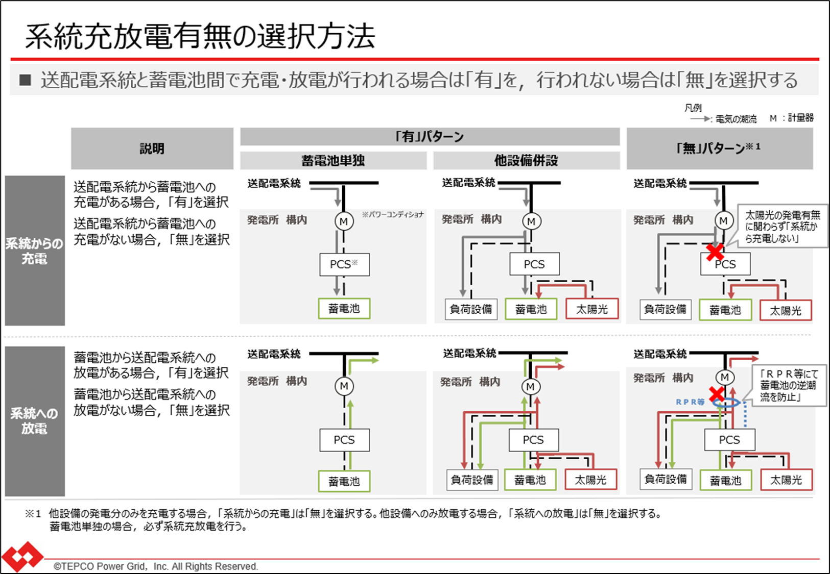
 |  | 自立運転 |  | 有 ・ 無 |  |  |  |  | 系統連系保護装置 |  | 内蔵 ・ 別置
 |  | メーカー |  | CCCCC |  |  |  |  | 型式 |  | DDDDD
 |  | 電気方式 |  | 単相三線式 |  |  |  |  | 定格出力 |  | 5.5kW・kVA
 |  | 受動的方式 |  | 周波数変化率検出 |  |  |  |  | 能動的方式 |  | ｽﾃｯﾌﾟ注入付周波数FB(STEP3.2)
 |  | 並列時許容周波数 |  | 50.1Ｈｚ |  |  |  |  | インバーター設定力率 |  | 95%（皮相電力一定）
 | 蓄電池設置※4 | 系統からの充電 |  | 有 ・ 無 |  |  |  |  | 系統への放電 |  | 有 ・ 無
発 電 設 備 等 概 要 ② | 種 類 太陽光 ｶﾞｽｴﾝｼﾞﾝ 燃料電池 蓄電池 その他 | メーカー※１ |  | EEEEE |  |  |  |  | 型式※１ |  | FFFFF
 |  | 容 量※１ |  | 0.7kW |  | （ﾓｼﾞｭｰﾙ出力※２ W × 直列 枚 × 並列 枚） |  |  |  |  |  |  |  |  | ×1セット
 |  |  |  |  |  | （ﾓｼﾞｭｰﾙ出力※２ W × 直列 枚 × 並列 枚）
 | インバータ ・ 系統連系 保護装置 | 認証区分 |  | 認証品 ・ 非認証品
 |  | 自立運転 |  | 有 ・ 無 |  |  |  |  | 系統連系保護装置 |  | 内蔵 ・ 別置
 |  | メーカー |  | GGGGG |  |  |  |  | 型式 |  | HHHHH
 |  | 電気方式 |  | 単相三線式 |  |  |  |  | 定格出力 |  | 0.7kW・kVA
 |  | 受動的方式 |  | 電圧位相跳躍検出 |  |  |  |  | 能動的方式 |  | ｽﾃｯﾌﾟ注入付周波数FB(STEP3.0 or 3.1)
 |  | 並列時許容周波数 |  | 50.1Ｈｚ |  |  |  |  | インバーター設定力率 |  | 95%（皮相電力一定）
 | 蓄電池設置※4 | 系統からの充電 |  | 有 ・ 無 |  |  |  |  | 系統への放電 |  | 有 ・ 無
右図の「系統充放電有無の選択方法」参照ください。
発電設備等の 増設・新設計画 |  | 計画有無 |  | 有 ・ 無 |  |  |  |  | 実施時期 |  | 年 月 頃
 |  | 内容
記入上の留意事項： ※１ 発電部分とインバータが一体型の場合，ご記入は不要です。 ※２ 太陽光発電の場合のみ，ご記入願います。 ※３ 茨城県の一部フリッカ発生エリアにおいては，電圧フリッカ対策品（最新バージョン）の製品をお取付下さい。 ※４ 蓄電池の場合のみ，ご記入願います。
（同時最大受電電力の協議について） 発電側課金制度導入に伴う，発電側課金請求対象が同時最大受電電力10kW以上となるため，発電設備出力の合計値が9.5～9.999kWとなる発電設備については，同時最大受電電力を9kWといたします。 当該による最大受電電力の決定について，変更を希望の方はご連絡ください。

